Sheet2


×3

Sheet3



10
10




MerryDesk

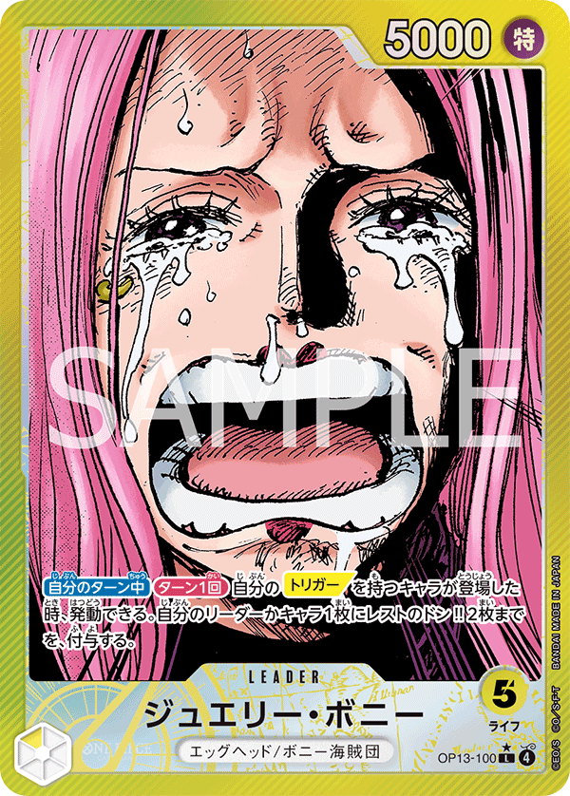

MerryDesk

Sheet4
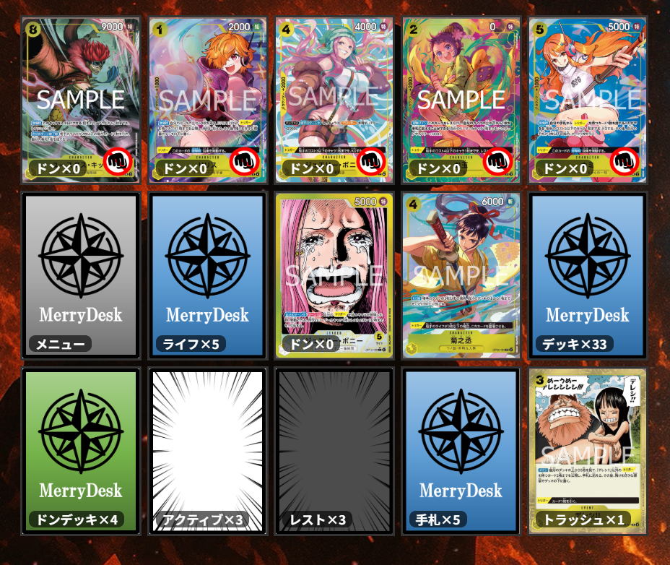

1
1
1
0
0

1

7
3

